상품제안서
[프로]지그 핫앤콜드 원 500ml | 상품코드: F22507

 |  |  |  |  |  |  | 02-412-0044 | www.easy1.co.kr
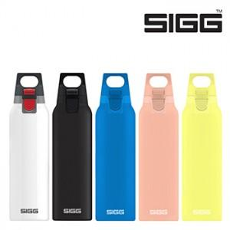

【상세/제작정보】 | 인쇄, 재고, 포장 등은 문자로 문의바랍니다. 블랙 화이트 울트라레몬 샤이핑크 일렉트릭블루 공급가 동일 26430 - 궁금한 내용 <문자 / 메일>로 주시면 정확하고 빠릅니다 인쇄가능 - 소형제품 400원 (전기포트 등 중형제품 900원) - 100개미만 40,000원 택배비 4000원 선물포장 - 소형제품 300원 (전기포트 등 600원) 부가세 별도 인터넷 절대 노출 금지[ex:네이버, 다음 등] 비더블유 010-3297-1927

【인쇄/포장옵션】 | 레이저 / 포장지포장

【공급단가】 | 수량 | 100~ | 300~ | 500~ | 1,000~ | 3,000~
*VAT별도 | 단가 | 35,680원 | 34,350원 | 33,030원 | 31,710원 | 30,920원

【상품 URL】 | https://dev.easy1.co.kr:443/src/goods_detail.php?gdno=22507

